Sheet1
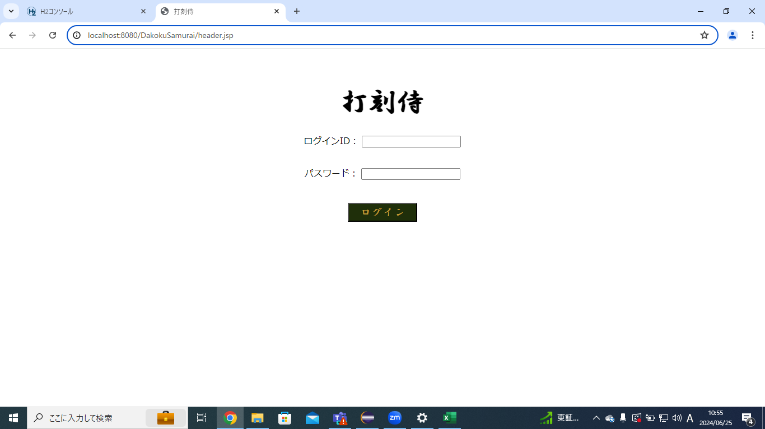
単体テストエビデンス
 | C000_共通ヘッダー

ケース3
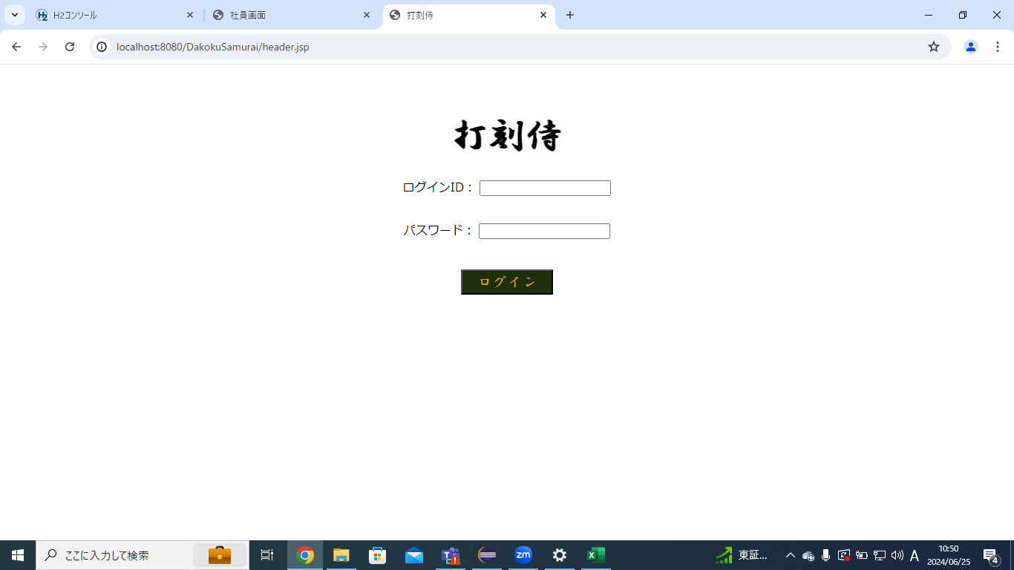

ケース6,7
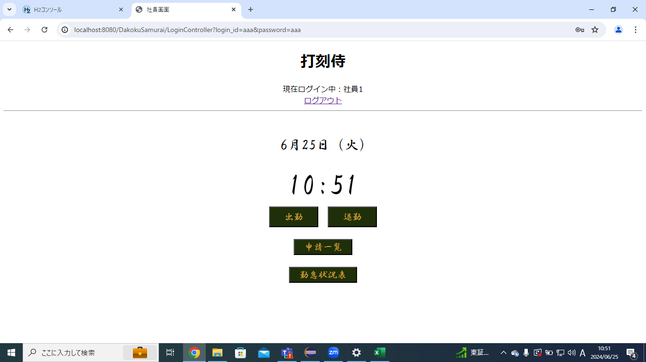

ケース8

